S4
Caso práctico | Pregunta 1: Con una base de cálculo 30/360, la tasa forward que pactaría Jairo es: |  | Pregunta 2: Magnitud y motivo principal que explicaría diferencia entre repo implícito y tasa de devaluación: |  | Pregunta 3: Calcule la rentabilidad de la inversión sintética que se podría construir con futuros: |  |  |  |  | Pregunta 4: Criterios que Jairo tendría en cuenta para elegir entre el CDT y la inversión sintética: |  | Pregunta 5: Si el margen inicial de los futuros es 40%, y el de mantenimiento 50% sobre tal garantía: |  |  |  | Pregunta 6: Si una de las SCB le ofrece a Jairo un repo implícito de 0% a 90 días, es debido a que tal SCB:
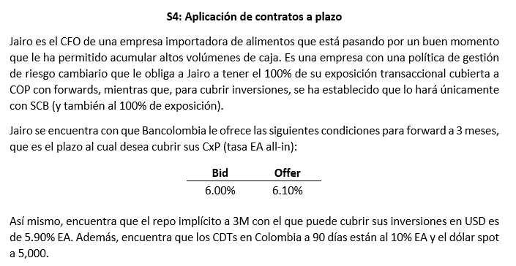
 | A | 5,000 | A | 10 pb; el mercado de futuros descuenta una versión más bajista del dólar | A | 10.90% |  |  |  | A | Rentabilidad y operatividad | A | Habría llamado a margen si el dólar sube 22% |  |  | A | Tiene una expectativa alcista fuerte sobre el dólar spot
 | B | 4,925 | B | 10 pb; los cargos de crédito | B | 11.20% |  |  |  | B | Rentabilidad e impuestos | B | No habría llamado a margen si el dólar sube |  |  | B | Necesita para sí misma futuros de venta dada su posición de riesgo ante el mercado
 | C | 5,075 | C | 20 pb; los cargos de crédito | C | 11.40% |  |  |  | C | Rentabilidad, impuestos, liquidez y operatividad | C | Puede haber llamado a margen si sube o baja el dólar 22% |  |  | C | Quiere ganarse como sea el flujo de cobertura de inversiones de Jairo

 | Spot | 5,000 | Repo | 5.90% |  | Tasa TD | 5.00% |  |  | CDT | 10.00% | Plazo | 0.25 | Llamado a margen
 | Años | 0.25 | Devl. | 6.10% |  | Repo | 5.90% |  |  | Sintético | 11.20% | Repo | 5.90% | Variación | 1,014
 | Devl. | 6.10% | Dif. | 20 |  | Sintético | 11.20% |  |  |  |  | Spot | 5,000 | Px | 6,087
 | Forward | 5,075 |  |  |  |  |  |  |  |  |  | Futuro | 5,072 | Var. % | 21.73%
 |  |  |  |  |  | TD |  | Sintético
 |  |  |  |  |  | Nominal | 1 | Nominal | 1.0123 |  |  | M. Inicial | 2,029 | Prueba | 6,087
 |  |  |  |  |  | Spot | 5000 | Repo | 5.90% |  |  | M. Mnto | 1,014
 |  |  |  |  |  | Rent. | 5.00% | Plazo | 0.25
 |  |  |  |  |  | Plazo | 0.25 | Futuro | 5072
 |  |  |  |  |  | VF (USD) | 1.0123 | VF (COP) | 5134

 |  |  |  |  |  | Ret. Nom. | 2.69%
 |  |  |  |  |  | Ret. EA | 11.20%

